상품제안서
세이프 안전 등산객용 화재 예방세트 필수키트 | 상품코드: F04877

 |  |  |  |  |  |  | 02-412-0044 | www.easy1.co.kr
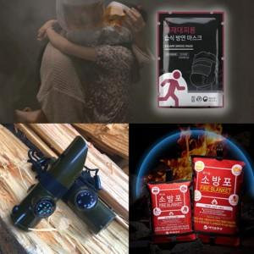

【상세/제작정보】

【인쇄/포장옵션】 | 스티커 / 포장불가능

【공급단가】 | 수량 | 100~ | 300~ | 500~ | 1,000~ | 3,000~
*VAT별도 | 단가 | 48,730원 | 46,930원 | 45,120원 | 43,320원 | 42,230원

【상품 URL】 | http://www.easy1.co.kr/src/goods_detail.php?gdno=4877

